Sheet1 (2)
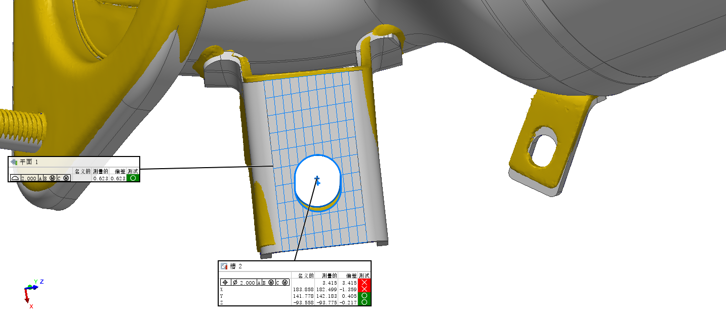
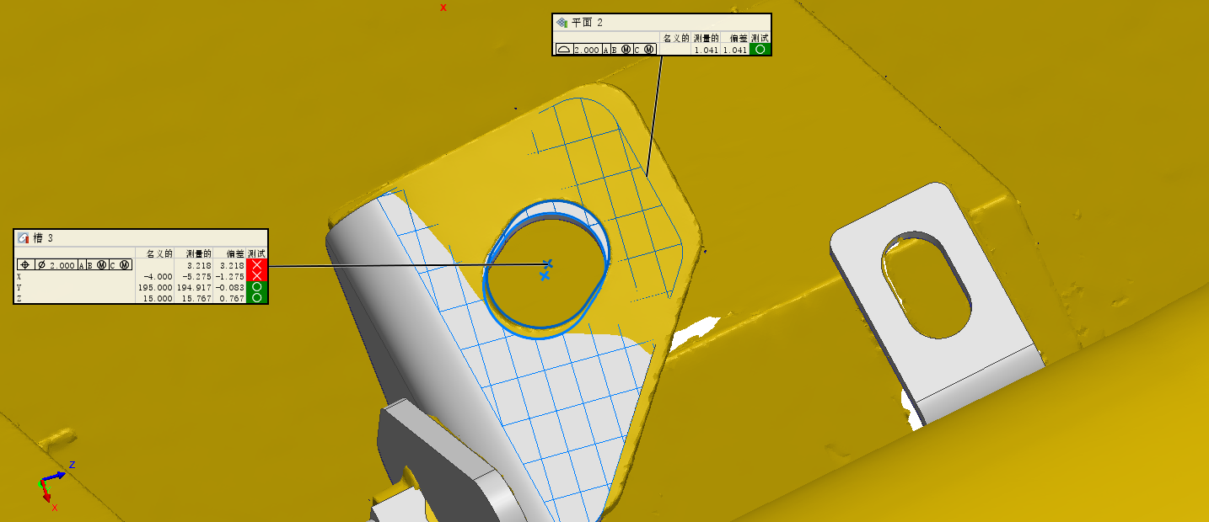
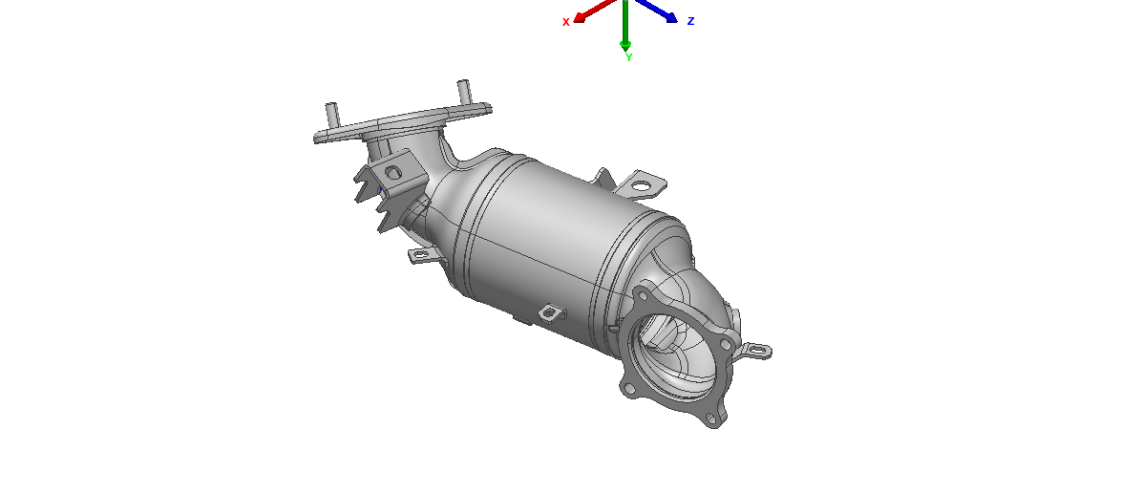

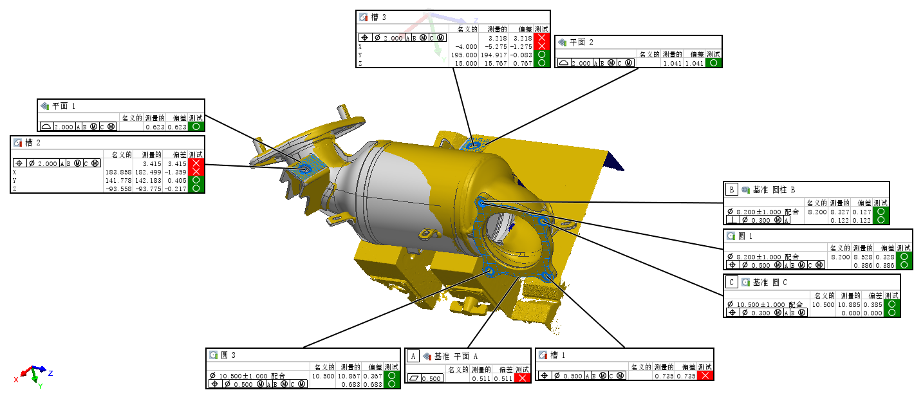

特征表格
长度单位 | 毫米
坐标系 | 世界坐标系
数据对齐 | 平面,轴,中心点 1

名称 | 控制 | 名义的 | 测量的 | 公差 | 偏差 | 测试 | 超差
5241 | 平面度 |  | 0.511 | 0.500 | 0.511 | 失败 | 0.011
5236 | 配合直径(空间内) | 8.200 | 8.528 | ±1.000 | 0.328 | 通过
5238 | 位置度 A B(M) C(M) |  | 0.386 | 1.828 (B: 1.328) | 0.386 | 通过
5239 | 配合直径(空间内) | 10.500 | 10.885 | ±1.000 | 0.385 | 通过
5233 | 位置度 A B(M) |  | 0.000 | 1.685 (B: 1.385) | 0.000 | 通过
5232 | 配合直径(空间内) | 10.500 | 10.867 | ±1.000 | 0.367 | 通过
5242 | 位置度 A B(M) C(M) |  | 0.683 | 1.867 (B: 1.367) | 0.683 | 通过
5243 | 位置度 A B(M) C(M) |  | 0.735 | 0.500 | 0.735 | 失败 | 0.235
5245 | 位置度 A B(M) C(M) |  | 3.415 | 2.000 | 3.415 | 失败 | 1.415
5244 | X | 183.858 | 182.499 | ±1.000 | -1.359 | 失败 | -0.359
5228 | Y | 141.778 | 142.183 | ±1.000 | 0.405 | 通过
5229 | Z | -93.558 | -93.775 | ±1.000 | -0.217 | 通过
4916 | 位置度 A B(M) C(M) |  | 3.218 | 2.000 | 3.218 | 失败 | 1.218
4917 | X | -4.000 | -5.275 | ±1.000 | -1.275 | 失败 | -0.275
5240 | Y | 195.000 | 194.917 | ±1.000 | -0.083 | 通过
5230 | Z | 15.000 | 15.767 | ±1.000 | 0.767 | 通过
4911 | 配合直径(空间内) | 8.200 | 8.327 | ±1.000 | 0.127 | 通过
5235 | 垂直度 A |  | 0.122 | 1.427 (B: 1.127) | 0.122 | 通过
5231 | 曲面轮廓度 A B(M) C(M) |  | 0.623 | 2.000 | 0.623 | 通过

